UI逻辑
界面标题
返回按钮
 | 主界面点击任务图标按钮，可以打开任务界面
 |  | 任务界面样式如下

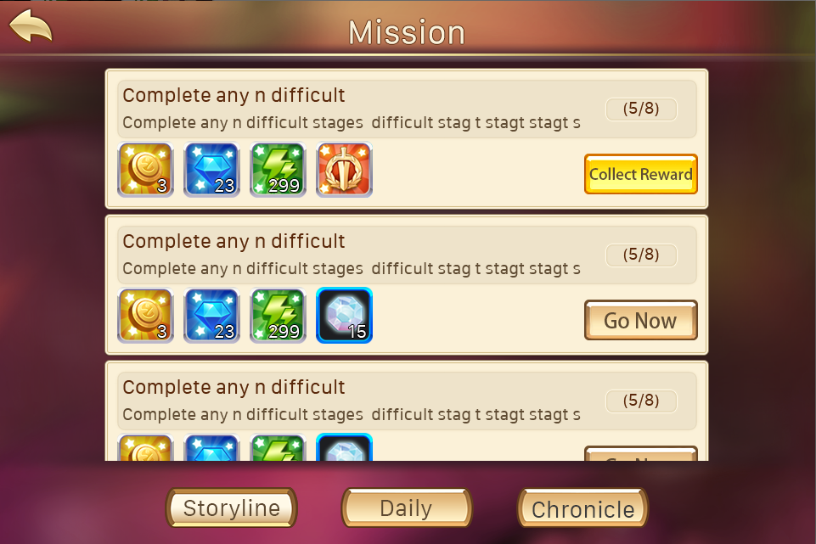

任务项

任务类型分页签
 |  | 窗口类型
 |  |  | 一级窗口

 |  | 界面标题
 |  |  | 标题内容为： 任务
 |  |  | 多语言ID：mission_title
 |  | 音效
 |  |  | 事件 | 资源
 |  |  | 打开界面 | 待定
 |  |  | 关闭界面 | 待定

 |  | 任务类型分页签
 |  |  | 控件类型 |  |  |  | 显示形式
 |  |  |  | 标签页 |  |  |  | 横向
 |  |  | 显示位置 |  |  |  | 标签页文案
 |  |  |  | 位于界面标题左下方 |  |  |  | 剧情任务/日常任务/列传任务
 |  |  | 出现/隐藏规则 |  |  |  | 标签页操作
 |  |  |  | 始终显示，默认选择剧情任务 |  |  |  | 无特殊
 |  |  | 音效 |  |  |  | 标签页样式
 |  |  |  | 事件 | 资源 |  |  | 普通
 |  |  |  | 点击分页签 | 待定 |  |  | 按下
 |  |  | 标签页效果 |  |  |  |  | 选中
 |  |  |  | 点击后可选择对应类型任务
 |  |  |  | 默认选择剧情任务
 |  |  |  | 每次打开界面恢复默认

 |  |  | 分页签开启规则
 |  |  |  | 每个页签对应一个开启等级
 |  |  |  | story | 1
 |  |  |  | daily | 10 | （暂定）
 |  |  |  | 当对应页签未开启时，不显示该任务分页签

任务项名称
 |  | 任务项
任务进度

任务项内容
任务状态按钮

任务项奖励
 |  |  | 任务项图标
 |  |  |  | 显示该任务项的对应图标
 |  |  |  | 任务图标根据任务确定，每个任务可以单独配置一个图标
 |  |  | 任务项名称
 |  |  |  | 显示该任务项的任务名称
这个标着没用，美术才不管你呢，删了吧
已删 |  |  | 任务项内容
 |  |  |  | 显示该任务的完成条件，描述性指引
 |  |  |  | 任务项内容根据配置内容进行显示

 |  |  | 任务项奖励
 |  |  |  | 图标形式显示该任务奖励内容
 |  |  |  | 格式为： 图标+数量 形式，其中数量显示在图标下侧，前两项分别显示金币、钻石，后续图标按照道具列表排序即可

上下，上下这个顺序显示是么 |  |  |  | 任务项奖励最多同时出现5个
对 |  |  |  | 显示顺序为：钻石、金币、经验、道具（道具图标按照道具表中的顺序）
 |  |  |  | 任务项奖励的图标无tips显示
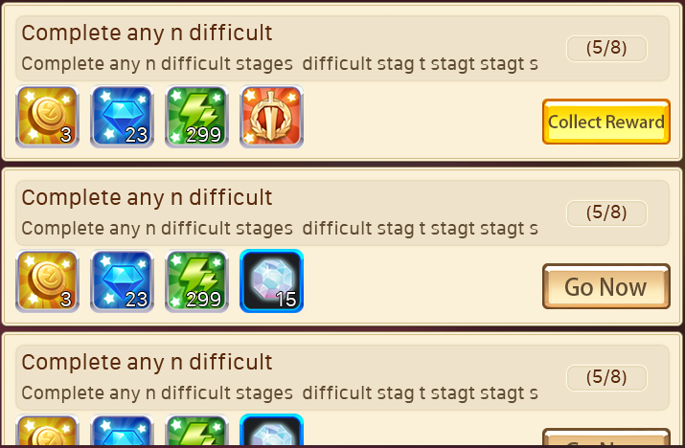

 |  |  | 任务项进度
 |  |  |  | 任务未完成时，显示任务项进度
 |  |  |  | 任务项进度显示区分为两种情况
 |  |  |  | 1.当前任务可进行中，显示该任务项的完成进度
 |  |  |  |  | 如完成3次任意关卡，当前已完成1次，则显示为1/3
 |  |  |  | 2.当前任务不可进行，显示该任务项不可进行的原因
 |  |  |  |  | 如限时任务，需要显示“时间未到”
 |  |  |  |  | 此类情况下区分不同任务可自定义不可进行的原因，最多为4个汉字
 |  |  |  |  | 已知的任务原因
 |  |  |  |  |  | 时间未到(领体力)

 |  |  | 任务状态按钮
 |  |  |  | 区分三种情况
 |  |  |  | 1.该任务已完成，则显示领取奖励
 |  |  |  |  | 点击后可以领取对应奖励
 |  |  |  | 2.该任务可进行未完成，则显示立刻前往
 |  |  |  |  | 点击后可以进入完成该任务的对应位置 |  |  |  |  | 详见【基础规则】分页
 |  |  |  | 3.该任务不可进行，则不显示任何按钮

 |  |  | 其他规则
4个半？ |  |  |  | 同一个任务界面中，最多同时显示2个半完整的任务项
已修改 |  |  |  | 显示顺序按照任务编号由小至大顺序从上至下显示
 |  |  |  | 已完成的任务，显示在对应分页的上方，多个已完成任务按照任务编号由小至大顺序从上至下显示

 |  |  |  | 当该类型任务项超过2个时，可上下拖动已查看其他任务项
 |  |  |  | 打开任务界面，默认显示第一个任务项
 |  |  |  | 如当前某个类型的任务数为0，则切换至该界面后，不显示任何任务项

 |  |  |  | 任务项内容刷新规则
 |  |  |  |  | 当没有任务对话的情况下，交付的任务即刻消失，如有后续关联任务，则即时出现
有没有考虑过交付后即刻消失，对完话后关联出现？ |  |  |  |  | 当有任务对话的情况下，任务对话结束后，交付的任务消失，如有后续关联任务，则对话结束后，出现关联任务
我写的就是这个意思吧？ |  |  |  |  |  | 任务消失后该行任务消失，该行任务下方的任务整体向上一动一个位置，后续关联任务出现后，仍然插入到前置任务消失的位置

任务名称
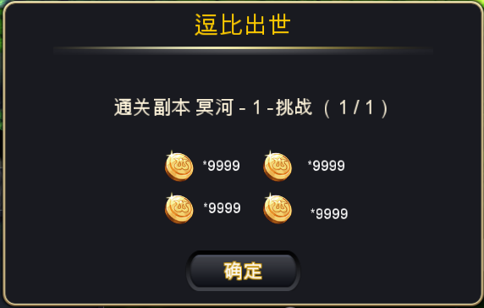
 | 成功领取奖励后，会弹出任务奖励确认框
这儿不用开宝箱界面了么 |  | 具体样式如下
不用
跟程序确认下，这个是原来的通用框么？还是要新做一个框

任务内容以及完成情况

奖励内容

确认按钮

 |  |  | 窗口类型
 |  |  |  | 提示窗口
 |  |  | 文案内容
 |  |  |  | 任务奖励
 |  |  | 音效
 |  |  |  | 事件 | 资源
 |  |  |  | 界面打开 | 待定

 |  |  | 任务名称
 |  |  |  | 显示当前奖励所属的任务
 |  |  |  | 显示格式为：
 |  |  |  |  | 完成任务
 |  |  |  |  | 任务名称
 |  |  | 奖励内容
 |  |  |  | 显示奖励内容
 |  |  |  | 显示格式为图标*N
 |  |  |  | 其中N为奖励数量
 |  |  |  | 显示顺序与任务界面显示顺序一致
 |  |  |  | 奖励内容中的图标无tips显示
 |  |  | 确认按钮
 |  |  |  | 按钮显示为“好的”
 |  |  |  | 点击按钮后，界面关闭
 |  |  | 确认按钮
 |  |  |  | 控件类型 |  |  |  | 按钮文案
 |  |  |  |  | 按钮 |  |  |  | 好的
 |  |  |  | 显示位置 |  |  |  | 按钮操作
 |  |  |  |  | 位于界面正下方 |  |  |  | 无特殊
 |  |  |  | 出现/隐藏规则 |  |  |  | 按钮样式
 |  |  |  |  | 始终显示 |  |  |  | 普通
 |  |  |  | 音效 |  |  |  |  | 按下
 |  |  |  |  | 无
 |  |  |  | 按钮效果
 |  |  |  |  | 点击后可以关闭提示界面

不一定，比如任务时10级可以接取，我刚升到10级 | 任务对话形式
获得任务触发对话应该是指其他任务的后续任务吧 |  | 玩家在获得任务时，可能触发任务对话
应该不会是第一个任务就触发吧/达到任务接取条件并且在任务界面吧 |  |  | 当玩家达到任务接取条件时，如果触发任务对话，则新增的任务需要在任务对话关闭后才显示出来
希望是在界面外也可以触发 |  | 玩家在交付任务时，可能触发任务对话
如果是后续任务触发，那其实上面说的任务完成后触发对话就够用了？ |  | 触发对话后其余背景蒙版蒙灰
 |  | 对话大致形式如下
 |  | 区分两个对话阵营，暂定为a与b
 |  |  | a阵营对话头像与名称位于屏幕左侧，如下图样式
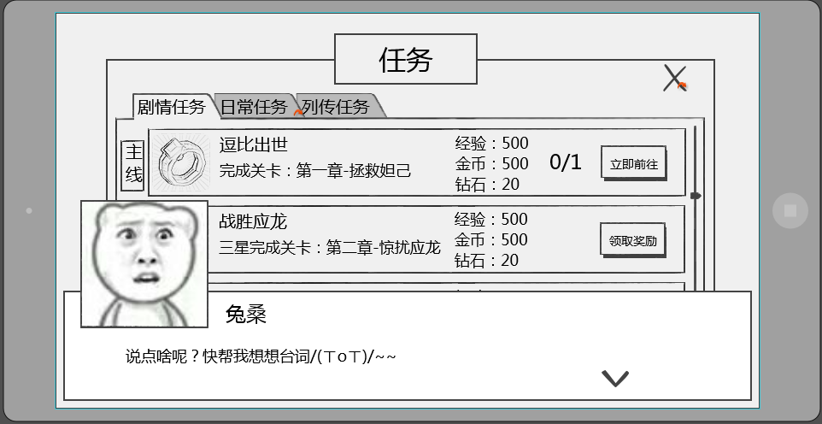
跳过

 |  |  | b阵营对话头像与名称位于屏幕右侧，如下图样式
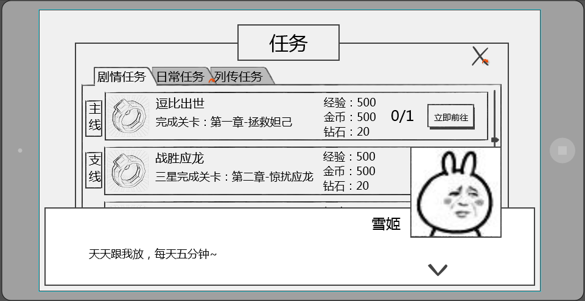
跳过

 |  | 对话样式共包括 当前发言人头像，当前发言人名称，发言内容，下一步按钮

 |  |  | 发言人头像
 |  |  |  | 显示为当前发言人的头像
 |  |  |  | 头像样式为2D立绘，大小为150*150
 |  |  |  | 头像位置
 |  |  |  |  | a阵营头像位于界面左上方
 |  |  |  |  | b阵营头像位于界面右上方

 |  |  |  | 立绘需求
 |  |  |  |  | 立绘为两部分组成
 |  |  |  |  | 主体
 |  |  |  |  |  | 包含立绘的背景，角色除表情外的其他部分内容
 |  |  |  |  | 表情
 |  |  |  |  |  | 包含立绘的表情
 |  |  |  |  | 同一个立绘一般只需求一个主体，但可以有多个表情，表情的制作需要大小一致，方便替换
立绘与表情的搭配是通过配置实现么？配置内容？ |  |  |  |  | 在同一组对话中，可能出现同样的立绘主体搭配不同表情的情况
这个商量下制作形式
 |  |  | 发言人名称
 |  |  |  | 显示为当前发言人的名称
 |  |  |  | a阵营时名称位于头像右侧，间隔为10px，即名称最左侧的字符相距头像右边框10px
 |  |  |  | b阵营时名称位于头像左侧，间隔为10px，即名称最右侧的字符相距头像左边框10px

 |  |  | 发言内容
 |  |  |  | 显示在对话框主体位置，显示格式为左对齐
 |  |  |  | 每行可显示30个汉字，最多显示为2行

 |  |  | 下一步提示
 |  |  |  | 用于提示点击界面可以跳过当前对话
 |  |  |  | 样式为

 |  |  |  | 位置
 |  |  |  |  | 位于界面右下角

skip》
 |  |  | 跳过按钮
 |  |  |  | 用于跳过当前对话内容
 |  |  |  | 样式为 |  |  |  | 其他语言
跳过》
 |  |  |  | 位置
 |  |  |  |  | 位于界面右上角
 |  |  |  | 点击效果
 |  |  |  |  | 点击后可以跳过当前的对话内容

 |  | 对话相关配置结构
 |  |  | 对话组ID
 |  |  |  | 用于调用使用哪一组对话
 |  |  | 是否可跳过
 |  |  |  | 用于配置该对话组ID是否可以被跳过

 |  |  |  | 阵营
 |  |  |  |  | 用于确定头像及名称的显示位置
 |  |  |  | 名称
 |  |  |  |  | 发言人名称
 |  |  |  | 内容
 |  |  |  |  | 发言内容ID
 |  |  |  |  | 发言内容ID配置在对话内容表中，根据ID寻找对应发言内容
 |  |  |  | 立绘
 |  |  |  |  | 发言人立绘资源
 |  |  |  |  | 立绘资源大小为320*240（帆爷暂定），每个立绘资源独立存放
 |  |  |  |  | 设计上尽量避免同一组对话出现的立绘资源过多（最好5个以内）

 |  | 对话相关规则
 |  |  | 对话界面出现时，点击屏幕任意位置（除跳过按钮区域），均响应跳过当前对话界面，不响应点击位置的其他功能
 |  |  | 点击界面后根据对话序号，由小到大依次显示对话内容
 |  |  | 根据配置阵营确定头像以及名称的显示位置
 |  |  | 任务对话只会播放一次，已开始播放为节点，即只要开始播放即计算次数
 |  |  | 剧情对话以通关成功为判定标准，通关后不再播放，未通关再次进入该副本还会播放剧情对话
 |  |  |  | 其中对局结束的剧情对话如果副本未通关则不播放，成功通关才播放结束的剧情对话

美术需求
任务界面美术需求
 | 任务界面
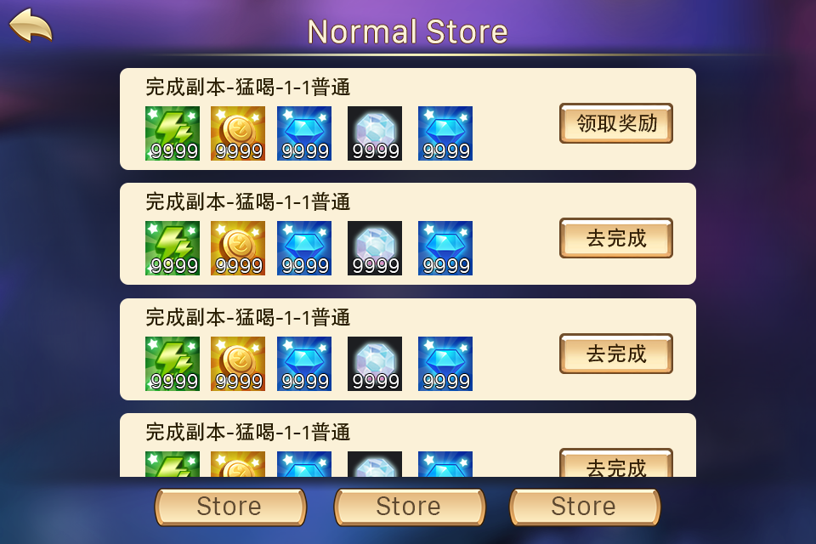

 |  | 动画需求
 |  |  | 1.打开界面后任务项有右侧依次进入

 |  |  | 2.任务页签由界面底部向上弹出

 | 4.任务奖励界面需求
 |  | 包括 提示标题样式、界面样式、按钮样式

 |  | 动画需求
 |  |  | 界面弹出为由小到大
 |  |  | 弹出后领取界面有特效效果
 |  |  |  | 可以是喝彩的闪光的样式

 | 5.任务对话界面需求
 |  | 包括 对话框边框、对话框底图、下一步对话按钮、背景遮罩蒙版、跳过按钮、头像示例、名称示例、对话内容示例

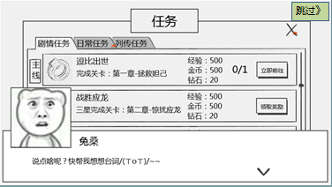

 |  | 动画需求
 |  |  | 对话框出现和消失为渐入渐隐效果

 |  |  | 下一步对话按钮有弹跳的动画效果

 |  |  | 左侧立绘出现由左进入

 |  |  | 右侧立绘出现由右进入

策划验收
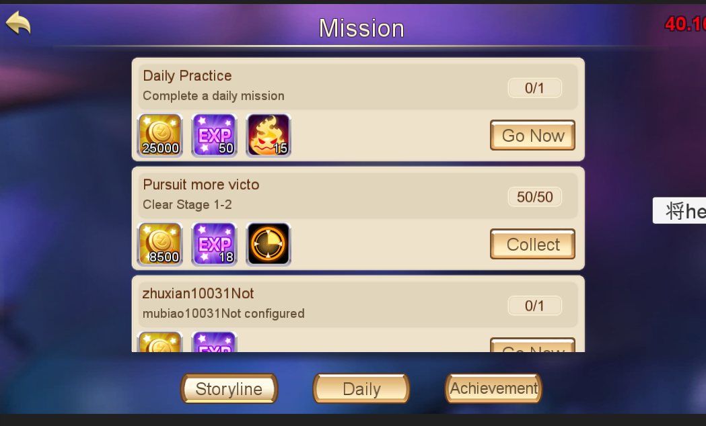
任务列表UI部分逻辑验收
 | 1 | 任务分页签名称不正确

 |  | 上图中三个分页签应该分别为 剧情任务、日常任务、列传任务

 | 2 | 任务名称位置多余显示了任务编号

 | 3 | 任务描述中没有根据目标值读取变量值

 | 4 | 任务项中的任务图标目前无法读取

 | 5 | 奖励领取界面标题错误
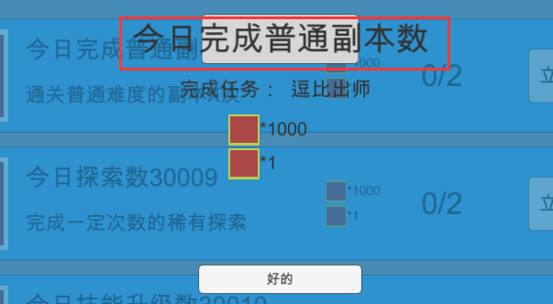

 |  | 上图中红色框中内容应该为固定文本 任务奖励

 | 6 | 奖励领取界面任务名称位置错误
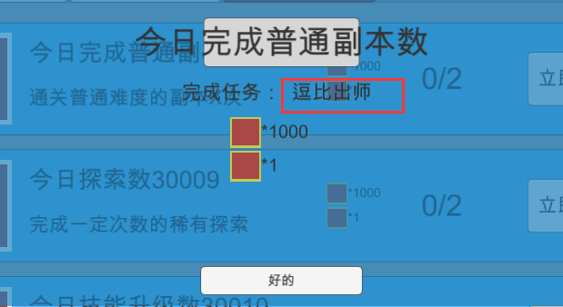

 |  | 上图中红色框中内容应该为任务名称

 | 7 | 当配置接取等级大于当前等级时也会显示该任务

 | 8 | 任务奖励中的经验值未与任务表中的k和b值进行加成

 | 9 | 任务显示不完整
 |  | 剧情任务只显示编号最小的1个任务
 |  | 日常任务只显示编号最小的1个任务
 |  | 列传任务只显示5个任务

2016/1/13验收

 | 任务奖励
 |  | 领取奖励界面样式错误

 |  | 一 | 1位置应该是任务名称

 |  | 二 | 2位置应该是任务描述以及完成情况

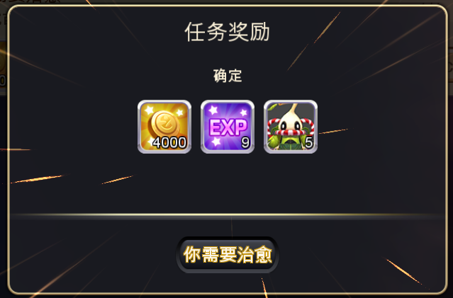
1
2
3
 |  | 三 | 3位置应该是确定按钮

 | 任务系统图标
 |  | 当有可完成的任务时，任务图标没有红色点提示，应该和邮件的一样

 | go now后点击返回会出现界面重叠现象
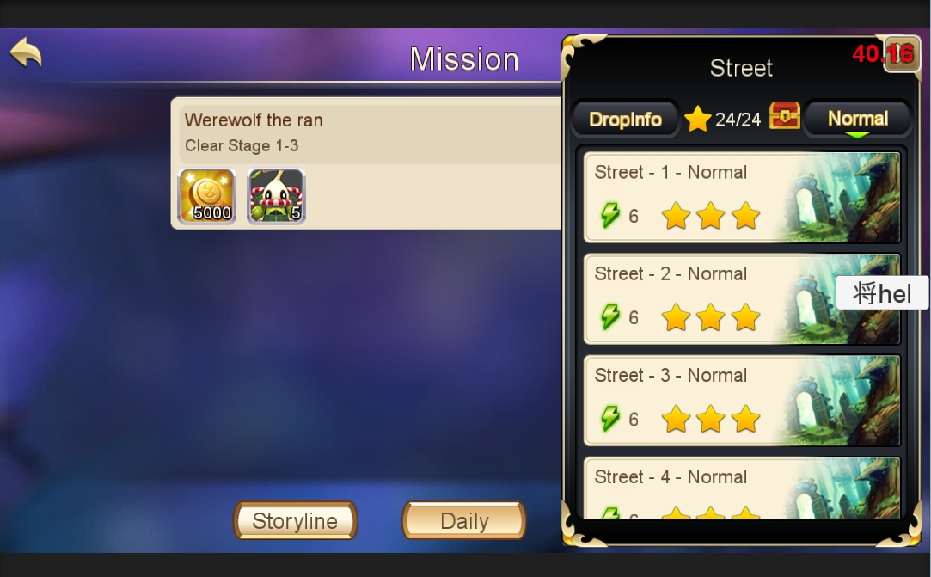

 | 任务跳转
 |  | 未配置任务跳转的任务项还会显示跳转按钮

 | 成就分页不显示任务

 | 时限任务显示错误
 |  | 不在领取时间内也应该显示该任务，只是显示时间未到

 | 已完成的任务没有显示在列表上方

